游戏分布概况
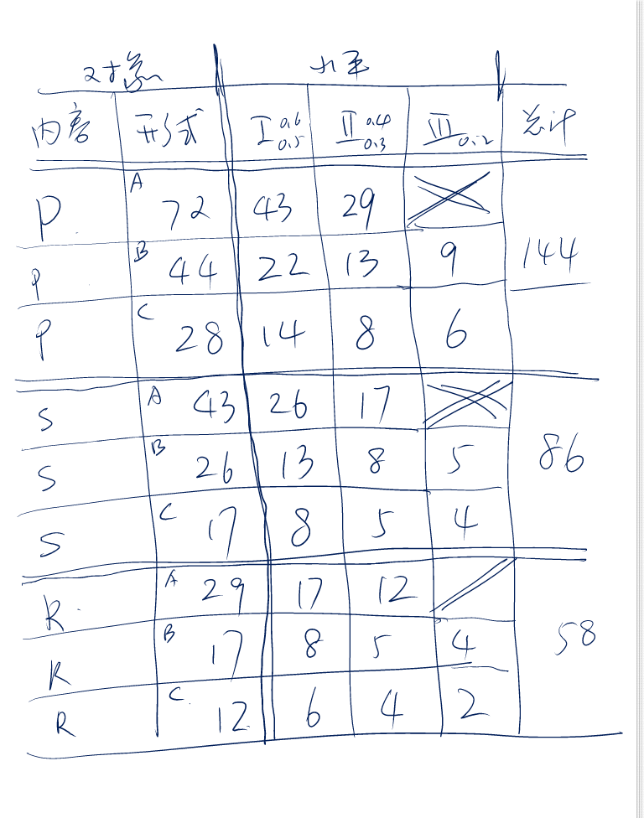
对象 |  | 水平
内容 | 形式 | Ⅰ | Ⅱ | Ⅲ | 总计
具象-P | A-24 | XXXXXXXXXXXXXXXXXXXXXXX(23) | X(1) |  | 45
具象-P | B-12 | XXXXXXXXXX(10) | X(1) | X(1)
具象-P | C-9 | X(1) | XXXXX(5) | XXX(3)
符号-S | A-6 |  | XXXXXX(6) |  | 12
符号-S | B-6 | X(1) | XXXXX(5)
符号-S | C-0
关系-R | A-10 | XXXXXXXXXX(10) |  |  | 31
关系-R | B-11 | XXXXX(5) | XXX(3) | XXX(3)
关系-R | C-10 | XXXX(4) |  | XXXXXX(6)

